P1
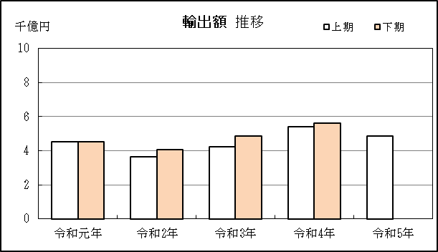
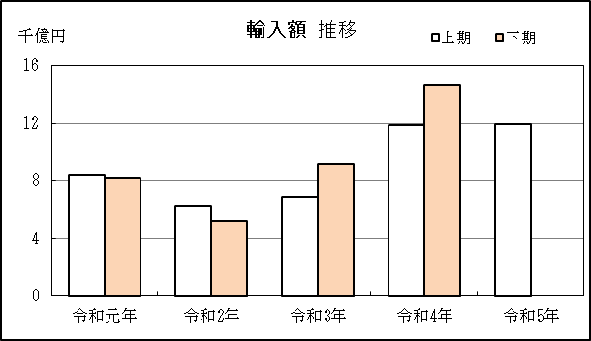
四日市税関支署管内（三重県） 貿易概況

【当期】 |  |  |  |  |  |  |  |  |  |  |  |  |  |  |  | （単位：百万円、％）
区 分 |  |  |  | 三 重 県 |  |  |  |  |  |  |  |  | 名古屋税関 |  | 全 国
 |  |  |  |  |  |  | 四日市港 |  |  |  | 津港
輸 出 額 |  |  |  | 487,415 |  |  | 461,846 |  |  |  | 25,569 |  | 10,931,768 |  | 47,353,945
 |  | 前年同期比 |  | 90.0 |  |  | 89.0 |  |  |  | 113.3 |  | 107.3 |  | 103.1
 |  | 全 国 比 |  | 1.0 |  |  | 1.0 |  |  |  | 0.1 |  | 23.1 |  | －
輸 入 額 |  |  |  | 1,195,970 |  |  | 1,119,890 |  |  |  | 76,080 |  | 6,826,652 |  | 54,314,313
 |  | 前年同期比 |  | 100.6 |  |  | 99.1 |  |  |  | 128.0 |  | 107.2 |  | 100.7
 |  | 全 国 比 |  | 2.2 |  |  | 2.1 |  |  |  | 0.1 |  | 12.6 |  | －
輸 出 入 額 |  |  |  | 1,683,386 |  |  | 1,581,736 |  |  |  | 101,649 |  | 17,758,420 |  | 101,668,258
 |  | 前年同期比 |  | 97.3 |  |  | 95.9 |  |  |  | 124.0 |  | 107.3 |  | 101.8
 |  | 全 国 比 |  | 1.7 |  |  | 1.6 |  |  |  | 0.1 |  | 17.5 |  | －
差引額（▲は輸入超過） |  |  |  | ▲ 708,555 |  |  | ▲ 658,044 |  |  |  | ▲ 50,511 |  | 4,105,116 |  | ▲ 6,960,367
 |  | 前年同期比 |  | 109.4 |  |  | 107.7 |  |  |  | 137.1 |  | 107.6 |  | 87.1

【推移】 |  |  |  |  |  |  |  |  |  |  |  |  |  |  |  | （単位：百万円、％）
期 間 |  | 輸 出 額 |  |  | 輸 入 額 |  |  |  | 輸出入額 |  |  |  | 差引額(▲は輸入超過）
 |  | 金 額 |  | 前 年 同期比 | 金 額 |  |  | 前 年 同期比 | 金 額 |  |  | 前 年 同期比 | 金 額 |  |  | 前 年 同期比
平成30年 |  |  | 858,881 | 106.8 |  | 1,793,824 |  | 125.8 |  | 2,652,705 |  | 118.9 | ▲ 934,943 |  |  | 150.2
令和元年 |  |  | 907,727 | 105.7 |  | 1,657,746 |  | 92.4 |  | 2,565,474 |  | 96.7 | ▲ 750,019 |  |  | 80.2
令和2年 |  |  | 772,291 | 85.1 |  | 1,146,308 |  | 69.1 |  | 1,918,599 |  | 74.8 | ▲ 374,018 |  |  | 49.9
令和3年 |  |  | 909,410 | 117.8 |  | 1,605,736 |  | 140.1 |  | 2,515,146 |  | 131.1 | ▲ 696,325 |  |  | 186.2
令和4年 |  |  | 1,103,426 | 121.3 |  | 2,649,963 |  | 165.0 |  | 3,753,389 |  | 149.2 | ▲ 1,546,538 |  |  | 222.1
令和元年 | 上期 |  | 454,312 | 109.4 |  | 840,502 |  | 99.8 |  | 1,294,813 |  | 103.0 |  | ▲ 386,190 |  | 90.5
令和元年 | 下期 |  | 453,416 | 102.2 |  | 817,245 |  | 85.9 |  | 1,270,660 |  | 91.1 |  | ▲ 363,829 |  | 71.6
令和2年 | 上期 |  | 366,251 | 80.6 |  | 622,606 |  | 74.1 |  | 988,857 |  | 76.4 |  | ▲ 256,354 |  | 66.4
令和2年 | 下期 |  | 406,039 | 89.6 |  | 523,703 |  | 64.1 |  | 929,742 |  | 73.2 |  | ▲ 117,663 |  | 32.3
令和3年 | 上期 |  | 423,756 | 115.7 |  | 688,428 |  | 110.6 |  | 1,112,185 |  | 112.5 |  | ▲ 264,672 |  | 103.2
令和3年 | 下期 |  | 485,654 | 119.6 |  | 917,307 |  | 175.2 |  | 1,402,961 |  | 150.9 |  | ▲ 431,653 |  | 366.9
令和4年 | 上期 |  | 541,547 | 127.8 |  | 1,189,411 |  | 172.8 |  | 1,730,958 |  | 155.6 |  | ▲ 647,865 |  | 244.8
令和4年 | 下期 |  | 561,879 | 115.7 |  | 1,460,552 |  | 159.2 |  | 2,022,431 |  | 144.2 |  | ▲ 898,673 |  | 208.2
令和5年 | 上期 |  | 487,415 | 90.0 |  | 1,195,970 |  | 100.6 |  | 1,683,386 |  | 97.3 |  | ▲ 708,555 |  | 109.4
令和4年 | １月 |  | 83,561 | 123.2 |  | 162,921 |  | 160.4 |  | 246,482 |  | 145.5 |  | ▲ 79,361 |  | 235.4
 | ２月 |  | 86,502 | 132.7 |  | 194,597 |  | 152.4 |  | 281,100 |  | 145.8 |  | ▲ 108,095 |  | 173.0
 | ３月 |  | 93,994 | 127.4 |  | 174,240 |  | 138.2 |  | 268,234 |  | 134.2 |  | ▲ 80,246 |  | 153.4
 | ４月 |  | 89,750 | 118.5 |  | 228,224 |  | 178.3 |  | 317,974 |  | 156.1 |  | ▲ 138,474 |  | 264.9
 | ５月 |  | 93,884 | 154.2 |  | 215,333 |  | 194.5 |  | 309,217 |  | 180.2 |  | ▲ 121,449 |  | 243.8
 | ６月 |  | 93,855 | 116.9 |  | 214,096 |  | 226.8 |  | 307,951 |  | 176.3 |  | ▲ 120,240 |  | 854.3
 | ７月 |  | 96,234 | 131.0 |  | 234,043 |  | 225.9 |  | 330,277 |  | 186.6 |  | ▲ 137,809 |  | 456.8
 | ８月 |  | 90,274 | 148.6 |  | 298,642 |  | 179.5 |  | 388,915 |  | 171.2 |  | ▲ 208,368 |  | 197.2
 | ９月 |  | 103,988 | 146.3 |  | 268,247 |  | 176.7 |  | 372,235 |  | 167.0 |  | ▲ 164,259 |  | 203.4
 | 10月 |  | 99,980 | 119.7 |  | 222,962 |  | 170.0 |  | 322,942 |  | 150.5 |  | ▲ 122,983 |  | 258.3
 | 11月 |  | 88,626 | 95.7 |  | 200,246 |  | 118.1 |  | 288,872 |  | 110.2 |  | ▲ 111,620 |  | 145.2
 | 12月 |  | 82,777 | 79.4 |  | 236,412 |  | 121.3 |  | 319,189 |  | 106.7 |  | ▲ 153,635 |  | 169.6
令和5年 | １月 |  | 78,744 | 94.2 |  | 218,034 |  | 133.8 |  | 296,778 |  | 120.4 |  | ▲ 139,290 |  | 175.5
 | ２月 |  | 73,321 | 84.8 |  | 210,572 |  | 108.2 |  | 283,894 |  | 101.0 |  | ▲ 137,251 |  | 127.0
 | ３月 |  | 83,505 | 88.8 |  | 228,376 |  | 131.1 |  | 311,881 |  | 116.3 |  | ▲ 144,871 |  | 180.5
 | ４月 |  | 77,548 | 86.4 |  | 202,392 |  | 88.7 |  | 279,940 |  | 88.0 |  | ▲ 124,844 |  | 90.2
 | ５月 |  | 79,520 | 84.7 |  | 163,600 |  | 76.0 |  | 243,121 |  | 78.6 |  | ▲ 84,080 |  | 69.2
 | ６月 |  | 94,776 | 101.0 |  | 172,996 |  | 80.8 |  | 267,772 |  | 87.0 |  | ▲ 78,220 |  | 65.1
・令和3年以前：確定値
・令和4年：確々報値
・令和5年：輸出の5月分並びに輸入、輸出入及び差引の4月分以前は、確報値

【推移グラフ】

P5
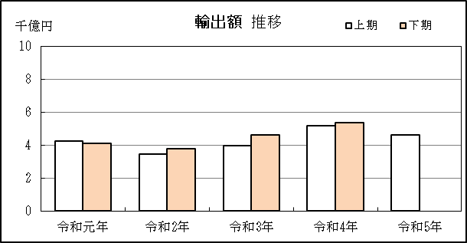
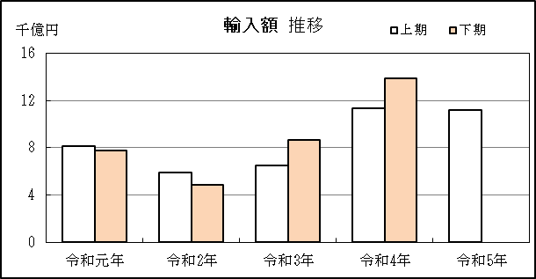
四日市港 貿易概況

【当期】 |  |  |  |  |  |  |  |  |  |  |  |  |  |  |  |  | （単位：百万円、％）
区 分 |  | 輸 出 額 |  |  |  | 輸 入 額 |  |  |  | 輸出入額 |  |  |  | 差引額(▲は輸入超過）
 |  | 前年同期比 |  | 管内比 |  | 前年同期比 |  | 管内比 |  | 前年同期比 |  | 管内比 |  | 前年同期比 |  | 管内比
四日市港 |  |  | 461,846 |  |  |  | 1,119,890 |  |  |  | 1,581,736 |  |  |  | ▲ 658,044
 |  | 89.0 |  | 4.2 |  | 99.1 |  | 16.4 |  | 95.9 |  | 8.9 |  | 107.7 |  | －
名古屋税関 管 内 |  |  | 10,931,768 |  |  |  | 6,826,652 |  |  |  | 17,758,420 |  |  |  | 4,105,116
 |  | 107.3 |  | － |  | 107.2 |  | － |  | 107.3 |  | － |  | 107.6 |  | －

【推移】 |  |  |  |  |  |  |  |  |  |  |  |  |  |  |  |  | （単位：百万円、％）
期 間 |  | 輸 出 額 |  |  |  | 輸 入 額 |  |  |  | 輸出入額 |  |  |  | 差引額(▲は輸入超過）
 |  | 金 額 |  |  | 前 年 同期比 | 金 額 |  |  | 前 年 同期比 | 金 額 |  |  | 前 年 同期比 | 金 額 |  |  | 前 年 同期比
平成30年 |  |  | 836,362 |  | 104.2 |  | 1,718,812 |  | 125.9 |  | 2,555,174 |  | 117.9 | ▲ 882,450 |  |  | 156.8
令和元年 |  |  | 836,059 |  | 100.0 |  | 1,586,859 |  | 92.3 |  | 2,422,917 |  | 94.8 | ▲ 750,800 |  |  | 85.1
令和2年 |  |  | 725,204 |  | 86.7 |  | 1,075,265 |  | 67.8 |  | 1,800,469 |  | 74.3 | ▲ 350,061 |  |  | 46.6
令和3年 |  |  | 857,502 |  | 118.2 |  | 1,517,483 |  | 141.1 |  | 2,374,986 |  | 131.9 | ▲ 659,981 |  |  | 188.5
令和4年 |  |  | 1,053,981 |  | 122.9 |  | 2,516,263 |  | 165.8 |  | 3,570,244 |  | 150.3 | ▲ 1,462,283 |  |  | 221.6
令和元年 | 上期 |  | 424,969 |  | 106.1 |  | 812,487 |  | 100.8 |  | 1,237,456 |  | 102.6 |  | ▲ 387,518 |  | 95.7
令和元年 | 下期 |  | 411,090 |  | 94.3 |  | 774,372 |  | 84.8 |  | 1,185,462 |  | 87.9 |  | ▲ 363,282 |  | 76.1
令和2年 | 上期 |  | 346,052 |  | 81.4 |  | 586,758 |  | 72.2 |  | 932,810 |  | 75.4 |  | ▲ 240,705 |  | 62.1
令和2年 | 下期 |  | 379,152 |  | 92.2 |  | 488,508 |  | 63.1 |  | 867,659 |  | 73.2 |  | ▲ 109,356 |  | 30.1
令和3年 | 上期 |  | 394,002 |  | 113.9 |  | 649,153 |  | 110.6 |  | 1,043,155 |  | 111.8 |  | ▲ 255,151 |  | 106.0
令和3年 | 下期 |  | 463,500 |  | 122.2 |  | 868,330 |  | 177.8 |  | 1,331,831 |  | 153.5 |  | ▲ 404,830 |  | 370.2
令和4年 | 上期 |  | 518,971 |  | 131.7 |  | 1,129,985 |  | 174.1 |  | 1,648,955 |  | 158.1 |  | ▲ 611,014 |  | 239.5
令和4年 | 下期 |  | 535,010 |  | 115.4 |  | 1,386,278 |  | 159.6 |  | 1,921,288 |  | 144.3 |  | ▲ 851,268 |  | 210.3
令和5年 | 上期 |  | 461,846 |  | 89.0 |  | 1,119,890 |  | 99.1 |  | 1,581,736 |  | 95.9 |  | ▲ 658,044 |  | 107.7
令和4年 | １月 |  | 80,150 |  | 131.3 |  | 154,434 |  | 160.6 |  | 234,584 |  | 149.2 |  | ▲ 74,284 |  | 211.3
 | ２月 |  | 83,144 |  | 141.2 |  | 187,107 |  | 154.5 |  | 270,251 |  | 150.1 |  | ▲ 103,963 |  | 167.1
 | ３月 |  | 90,393 |  | 124.3 |  | 168,785 |  | 141.4 |  | 259,178 |  | 134.9 |  | ▲ 78,393 |  | 167.9
 | ４月 |  | 82,070 |  | 119.4 |  | 217,293 |  | 179.1 |  | 299,363 |  | 157.5 |  | ▲ 135,223 |  | 257.2
 | ５月 |  | 89,358 |  | 150.5 |  | 202,150 |  | 192.0 |  | 291,509 |  | 177.1 |  | ▲ 112,792 |  | 245.7
 | ６月 |  | 93,855 |  | 128.1 |  | 200,215 |  | 233.1 |  | 294,071 |  | 184.8 |  | ▲ 106,360 |  | 843.5
 | ７月 |  | 96,234 |  | 145.9 |  | 221,663 |  | 217.4 |  | 317,898 |  | 189.3 |  | ▲ 125,429 |  | 348.3
 | ８月 |  | 83,895 |  | 140.2 |  | 287,309 |  | 186.6 |  | 371,204 |  | 173.6 |  | ▲ 203,414 |  | 216.1
 | ９月 |  | 103,988 |  | 146.3 |  | 254,274 |  | 177.3 |  | 358,262 |  | 167.0 |  | ▲ 150,286 |  | 207.9
 | 10月 |  | 93,173 |  | 120.5 |  | 209,229 |  | 173.4 |  | 302,402 |  | 152.7 |  | ▲ 116,056 |  | 267.9
 | 11月 |  | 81,464 |  | 91.7 |  | 191,288 |  | 118.4 |  | 272,753 |  | 109.0 |  | ▲ 109,824 |  | 151.1
 | 12月 |  | 76,255 |  | 75.9 |  | 222,515 |  | 119.1 |  | 298,770 |  | 104.0 |  | ▲ 146,260 |  | 169.3
令和5年 | １月 |  | 72,523 |  | 90.5 |  | 205,577 |  | 133.1 |  | 278,100 |  | 118.6 |  | ▲ 133,055 |  | 179.1
 | ２月 |  | 73,252 |  | 88.1 |  | 196,145 |  | 104.8 |  | 269,397 |  | 99.7 |  | ▲ 122,893 |  | 118.2
 | ３月 |  | 77,206 |  | 85.4 |  | 214,387 |  | 127.0 |  | 291,593 |  | 112.5 |  | ▲ 137,180 |  | 175.0
 | ４月 |  | 71,247 |  | 86.8 |  | 190,128 |  | 87.5 |  | 261,375 |  | 87.3 |  | ▲ 118,881 |  | 87.9
 | ５月 |  | 79,518 |  | 89.0 |  | 152,213 |  | 75.3 |  | 231,731 |  | 79.5 |  | ▲ 72,695 |  | 64.5
 | ６月 |  | 88,100 |  | 93.9 |  | 161,440 |  | 80.6 |  | 249,540 |  | 84.9 |  | ▲ 73,340 |  | 69.0
・令和3年以前：確定値
・令和4年：確々報値
・令和5年：輸出の5月分並びに輸入、輸出入及び差引の4月分以前は、確報値
・管内比とは、四日市港が名古屋税関管内に占める割合

【推移グラフ】

